User-Guide
PyACT for Checklist: User-Guide

Basic Tutorial
Step.1: 導入Allegro Boardfile & "Setting" Sheet設定
 | 2-1.在"Setting" Sheet, 點擊"Load Allegro PCB Design File (*.brd)"按鈕, 導入Boardfile, 程序會自動從boardfile中擷取所需資訊並產生*.rpt的報告

 | 2-2.在同一Sheet的"Layer Type Definition:"底下, 根據實際的疊層輸入類型定義(MS/SL/DSL/NA), 層名稱皆須為大寫, 範例如下:
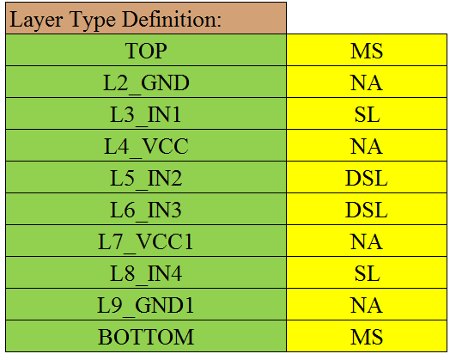

 |  |  |  |  | Note: 可用"Load Layer List"功能直接從brd中導入Layer List

 | 2-3.在同一Sheet的"Start Component Name List:"底下, 輸入起始器件名稱, 範例如下:
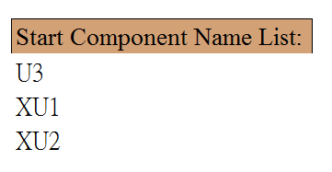
 |  |  |  |  | Note: 可在"Min. Pin Number"欄位底下輸入最小的Pin Number,
 |  |  |  |  | 再用"Load Start Component"功能自動從brd中導入Component List再手動過濾

Step.3: "Netlist" Sheet設定
 | 3-1.程序根據"allegro_report.rpt"文件, 將Net分為1.差分 2.單端 3.非信號三種,
 | 在程序運行過程中會以該Sheet的List為依據將資料分類, 因此務必確保本Sheet的資料為正確, 以免影響結果
 | 其中非信號的Net會被程序當作擷取Topology結構的一個中止點, 預設由程序自訂的規則去判斷(例:"+"開頭的為Power)
 | 只有信號線(單端, 差分)才會被當作Topology結構的一部分

 | 3-2.在實際brd中有可能會發生差分線定義不完全的情況, 因此在該Sheet提供了使用者自行除錯的功能
 | 在"User-Defined Differential Net List"底下填入未被程序定義為差分的信號名稱, 範例如下:

 | 填入之後, 再次運行"Net Type Detect"即可

 | 3-3.非信號線的偵測同樣提供使用者自定義的選項, 在"User-Defined not Non-Signal Net List"底下填入被誤判為非信號的Net Name,
 | 再點擊"Net Type Detect"即可, 範例如下:

 | Note: 3-2, 3-3非必要操作, 為後續過程發生問題debug的手段
Step.4: 運行Topology擷取主程序
 | 4-1. 在"Setting" Sheet頂端, 選擇"Signal Type"(Differential or Single-Ended)後, 點擊"Run Extraction" (Differential: ACT_diff, Single-Ended: ACT_se)
Step.5: 根據專案實際Topology建立模板(參照"template"Sheet)
 | 5-1.模板格式說明
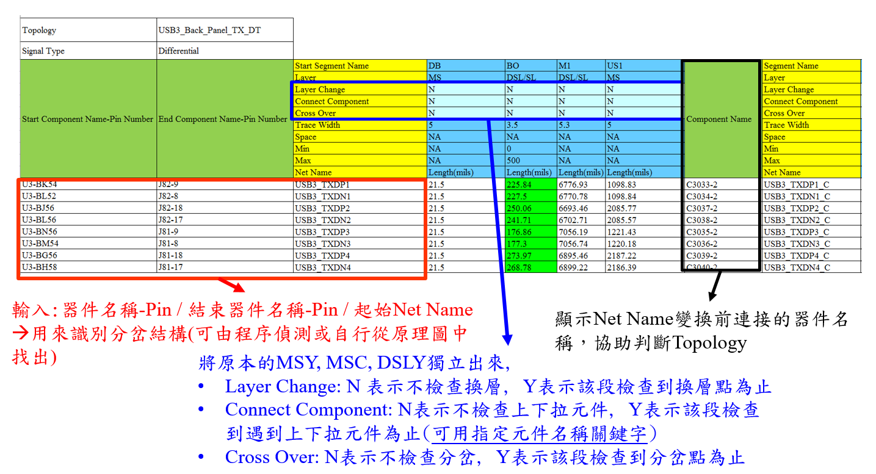
 |  |  |  |  |  |  |  |  | 特殊語法說明:
 |  |  |  |  |  |  |  |  | 1. 忽略特定Segment 檢查:
 |  |  |  |  |  |  |  |  | 在Net Name後以!字符分割, 填入忽略的Segment
 |  |  |  |  |  |  |  |  | Name, Ex: USB3_TXDP1!DB!M1
 |  |  |  |  |  |  |  |  |  | ->可使用Assign Command按鈕, 批量填入
 |  |  |  |  |  |  |  |  | 2. 忽略指定段數檢查:
 |  |  |  |  |  |  |  |  | 在Net Name後以!字符分割, 填入忽略的段數名稱
 |  |  |  |  |  |  |  |  | 段數名稱定義: 表格從左到右, 碰到的第一個"Component Name"
 |  |  |  |  |  |  |  |  | 以及所屬Segment的段數名稱為"$CN1", 第二個為"$CN2", 以此類推
 |  |  |  |  |  |  |  |  | Ex: SPI_SCK_PCH!$CN1

 |  |  |  |  |  |  |  |  | 3. 指定檢查到特定器件為止:
 |  |  |  |  |  |  |  |  | 在"Connect Component"欄位, 如需指定欲檢查
 |  |  |  |  |  |  |  |  | 到的器件名稱, 只需填入完整或部分器件名稱
 |  |  |  |  |  |  |  |  | (多個器件以/字符分割), 也可加上指定Pin角
 |  |  |  |  |  |  |  |  | EX:
 |  |  |  |  |  |  |  |  |  | LU10/UU12
 |  |  |  |  |  |  |  |  |  | LU10-2/UU12-3
 |  |  |  |  |  |  |  |  |  | LU/UU
 |  |  |  |  |  |  |  |  | 4. Skew to Target: 如需檢查該類mismatch
 |  |  |  |  |  |  |  |  | 需在"Skew to Target"欄位填上以下語法:
 | Note: "Cross Over"欄位會檢查碰到的第一個分岔點, 在實際Layout中可能有眾多分岔點, |  |  |  |  |  |  |  | Skew to Target:(start sch-pin 1, end sch-pin 1, start net 1):(start sch-pin 2, end sch-pin 2, start net 2):…
 | 造成判斷誤差, 使用該功能請特別注意 |  |  |  |  |  |  |  | 多個target以:字符分割
 |  |  |  |  |  |  |  |  | Ex: Skew to Target:(U3-CA28,U5-59,SML1CLK):(U3-CA28,U518-6,SML1CLK)
 | Note: "Layer Change"和"Cross Over"可指定該段到第幾個換層or分岔點才停止 |  |  |  |  |  |  |  | 指定Net忽略該檢查:在Net Name後以!字符分割, 填入"$SK2T"
 | (語法:Y+數字, Ex: Y3表示到第三個換層or分岔點停止), Y和Y1為等效的設定 |  |  |  |  |  | 點擊此處回到新用法 |  | Ex: SPI_SCK_PCH!$SK2T
 |  |  |  |  |  |  |  |  | 5. Group Mismatch
 |  |  |  |  |  |  |  |  | 在"Group Mismatch"欄位填上以下語法:
 |  |  |  |  |  |  |  |  | Group Mismatch:Topology Name 1:Topology Name 2:…
 |  |  |  |  |  |  |  |  | 指定的Topology需在同一個Sheet
 |  |  |  |  |  |  |  |  | Ex: Group Mismatch:DMI_PCH_T1

 | 5-2. 模板功能鍵說明: 所有功能按鍵需先點擊Topology Cell再行點擊
 |  | 1. "Detect Start & End Component": 填入起始Net Name之後, 該功能可從ACT sheet中自動擷取所有可能的起始&結尾器件名稱-Pin角, 方便人工進行Topology的判斷
 |  | 如發現Topology擷取不完整的情況(例:USB擷取到CMC就停止了), 大多數情況都是因為行經無定義出入Pin的器件, 請回報程序作者進行程序的更新
 |  | 2. "Check Topology": 根據格式將每段長度填入
 |  | 3. "Show Results": 根據表格內現有的數據, 判斷Pass or Fail
 |  | 4. "Clear Results": 清除已檢查資料
 |  | 5. "Load Default Topology Format: Single-Ended": 載入預設單端線Topology格式(先點擊任意空白Cell)
 |  | 6. "Load Default Topology Format: Differential": 載入預設差分線Topology格式(先點擊任意空白Cell)
 |  | 7. "Convert Format": 轉換舊版格式為本工具支援的格式
 |  |  | 舊版格式:

 |  |  | 本工具支援之格式:

 |  |  | Note: Signal Type旁需自行填上"Differential" or "Single-ended"

 |  | 8. "Load Simple Topology": 導入無長度信息的ACT Data, 協助判斷Layer和Trace Width分佈
 |  |  | 在空白處選擇任一Cell, 點擊"Load Simple Topology Format", 程序會自動寫入以下表格

 |  |  |  |  |  |  |  | Note: 如果只填Start Net Name欄位的資料, 程序會自動帶入所有線路

 |  |  | 在下方填入對應資料後, 選取"Simple Topology" Cell, 點擊"Load Simple Topology", 程序會自動載入以下格式的ACT Data

 |  | 特殊語法說明:
 |  | 1. "Detect Start & End Component": 指定導入Start Component Name
 |  | 在Topology後以:字符分割, 添加指定起始器件名稱, 再點擊"Detect Start & End Component"鈕
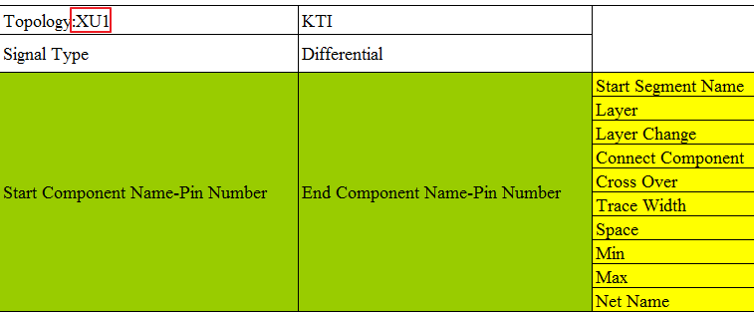

 |  | 2. "Detect Start & End Component": 指定導入End Component Name
 |  | 在Signal Type後以:字符分割, 添加指定終點器件名稱, 再點擊"Detect Start & End Component"鈕
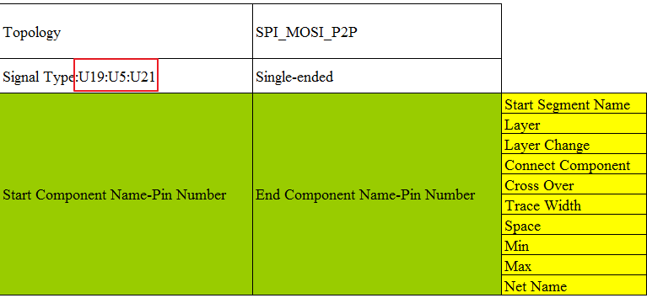

Advanced & Back-up

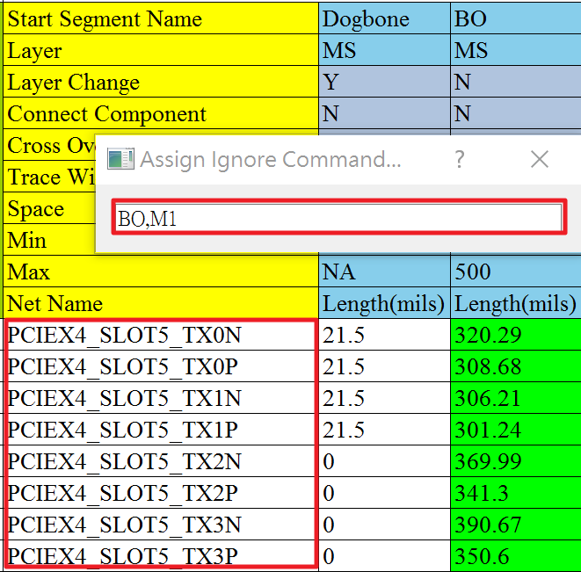
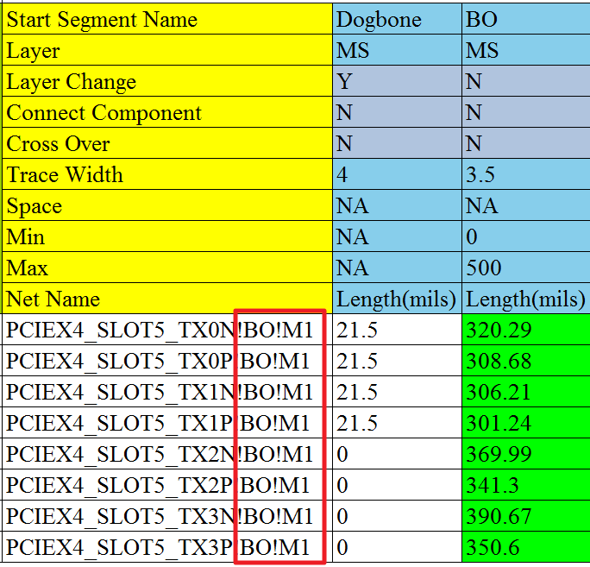
Assign Command Function
Select the target net name
Push the “Assign Command”, and input the ignored segment name (splited by ",")
Press Enter

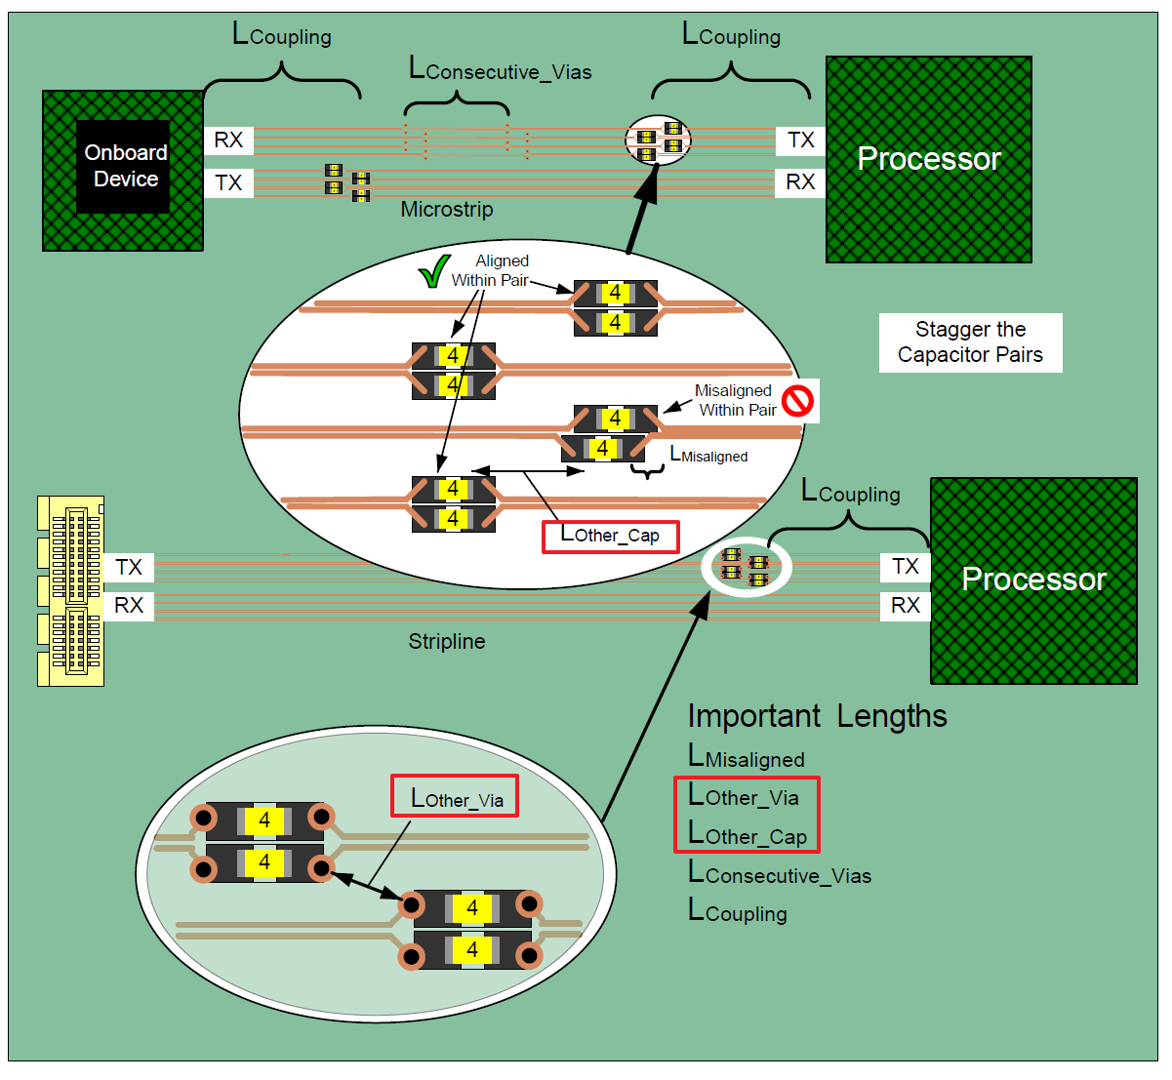
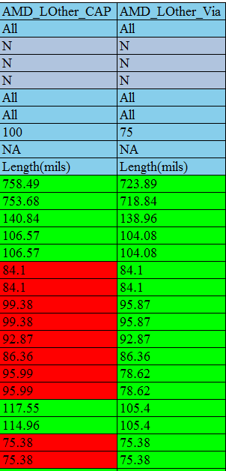
AMD Platform – Capacitor Placement Check
Topology Format Example:
Keyword title:
AMD_LOther_CAP
AMD_LOther_Via


Excel Macro Reference Fix
Auto-fix the macro reference error
Use it whenever you copy a template from different excel workbook!
At the “Setting” sheet

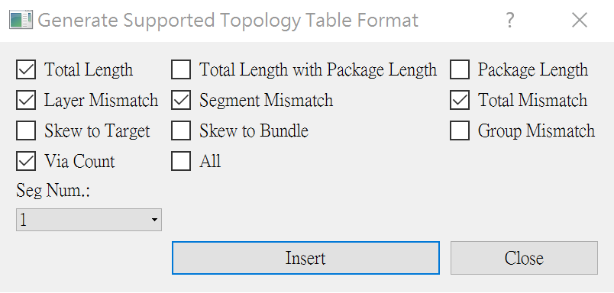
Topology Table Generator:

 | Package Length Support

 | Step.1: 依照此格式命名一個空白的工作表 --> PKG_Len_COMPONENT NAME, Ex: PKG_Len_U1

 | Step.2: 按照下圖格式將Pin Name和對應Package Length填入(注意單位)
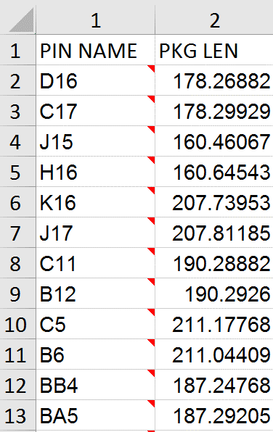

 |  |  |  | Note: 如果Topology Table中，TX的Package Length Sheet以及對應Pin Name和Package Length存在,
 |  |  |  | 在計算所有跟總長相關的Mismatch, 會自動將Package Length考慮進去

 | User-Defined Terminated Component & Pin

 | 功能: 使用者可自行定義強制為終點器件(以及Pin角)的清單 ---> 此設定可覆蓋程序內部預設以及在"dist\pin_mapping_library.csv"中所定義的出pin器件列表

 | Step.1: 打開本模板預設隱藏的工作表"SymbolList"

 | Step.2: 在該工作表的"User-Defined Termination {format:SCH Name-Pin}"欄位底下(如舊模板沒有此欄位可自行添加), 以"Component Name-Pin Number"的格式新增
 | 欲強制作為終點器件的列表, 如下圖:

Newly Added Modules For DDR

 | 新添加的模塊

 | 功能作用

 | Check Tab按鈕實現對DDR每條信號線上Tab的種類、每種類型Tab的數量、Tab總數量以及Tab的長度進行管控

 | DIM_TO_DIM按鈕實現了對連接兩個DIMM上的信號線在兩個DIMM槽之間的長度進行管控

 | 表格製作

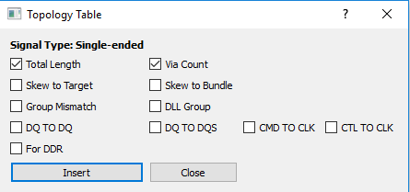
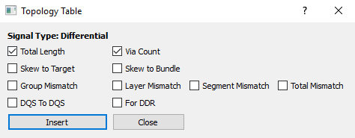

 | 根據自己的需要選擇要表格show出的信息

 | 使用規範：1.規定CLK信號表格應寫在第一個表格 2.規定check tab中填入信號線的順序應于前面兩個表格順序一致

 | Check Tab

 | Check之前的注意事项：因为我们每次check一组types的Tab，每组types中包含四个DQS信号线与八个DQ信号线，格式如下图：

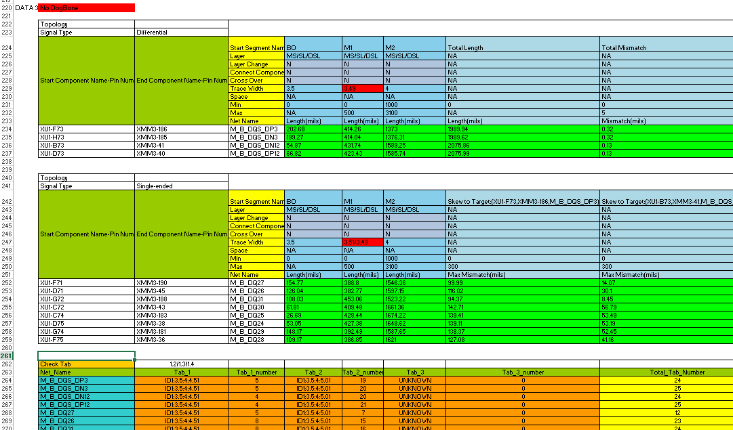

DQS信号

DQ信号

Tab的长度系数（默认是1.2/1.3/1.4）

Check Tab表格中填入的信号顺序要与上两个表，即DQS信号 + DQ信号

 | 1.DDR Tab的數據是從brd文件中獲取的，用Intel工具截取出的数据：

 | PDG中步骤如下：

 | 具体操作：

 | a.先将graft.il与graft.bmp两个文件放在brd同一级文件夹下。打开brd文件，并在Command中依次输入下列两条指令

 | b.输入指令后出现Graft Utility小工具，将视图调整到Tab所在的线并选择小工具的Report功能点击Load截取有Tab的信号线，工具会自动生成报告界面

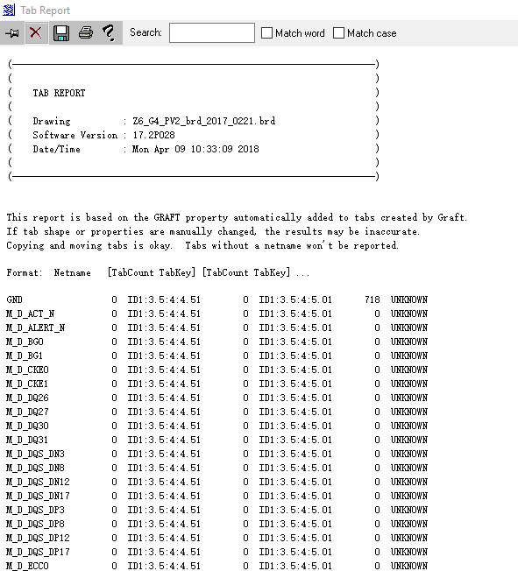
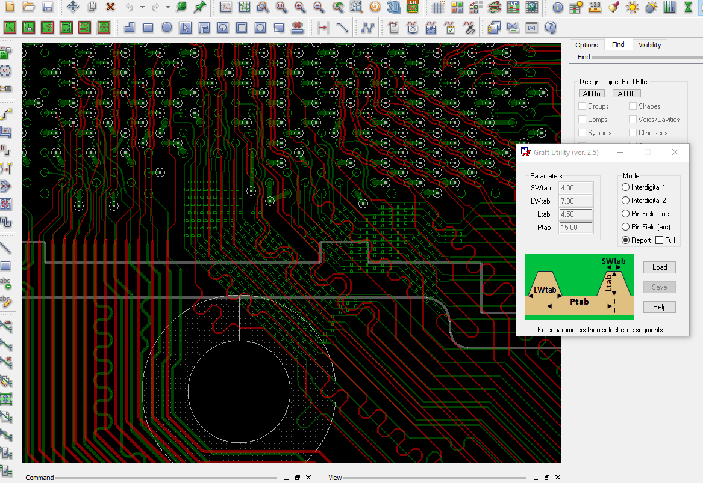

 | c.將其中的數據部分提出，存在checklist同一級文件夾下，存為“test_data.xlsx”(名稱不可改變)

 | test_data.xlsx中的數據排列應從第一行開始，不中斷
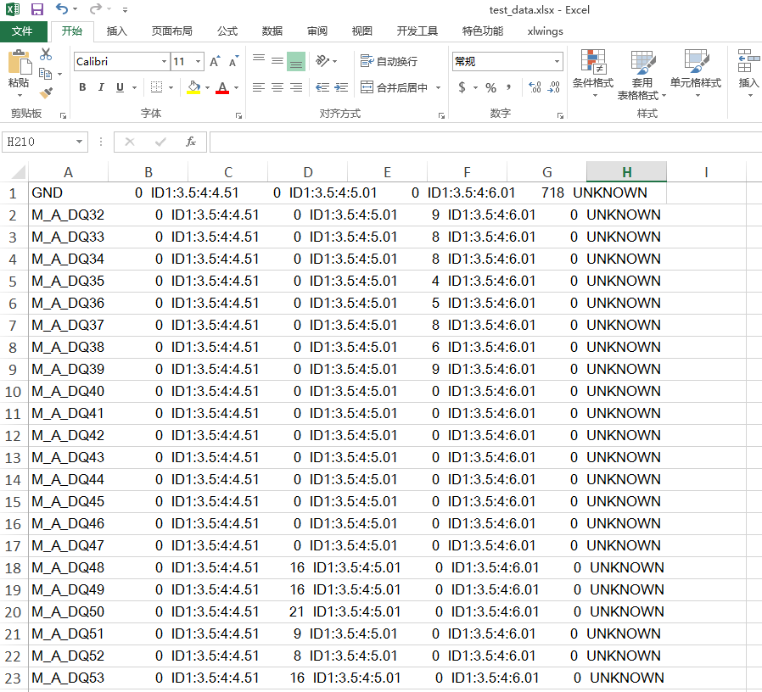

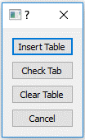

 | 2.在checklist工具表中空白處任選一cell，點擊Check Tab按鈕出現

 | 3.點擊Insert Table，自動插入表格

 | 4.填入要check的net_name，並在Check Tab后一個cell處填入計算Total_Tab_Length的比例係數(默认是1.2/1.3/1.4)，用“/”隔開，如下圖：

 | 5.鼠標選擇Check Tab cell，點擊Check Tab按鈕選擇Check Tab
 | 如果check的net數據在test_data.xlsx中存在則show出Tab，並比較Total_Tab_Number，若極差大於2則將最大值最小值標為Fail，若net不存在show None
 | 若Tab不足三種類型，則不存在的為UNKNOWN

 | 並且程序會自動將DQS,DQ表格中的Total length與Check Tab中的Total_Tab_Length相加并將數值及管控添加在DQS,DQ兩表格之後
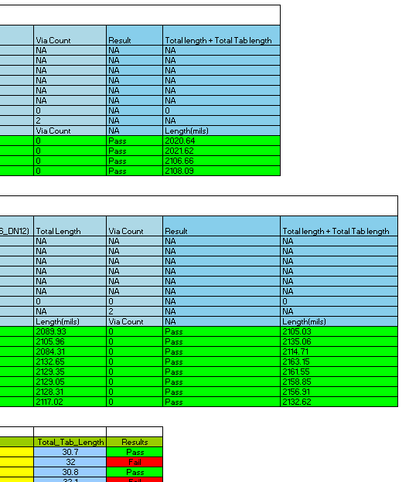

 |  |  |  |  |  | 注：Total length + Total Tab length 的長度管控延續當前表格前面的
 |  |  |  |  |  | Total length管控條件，不能單獨修改

 | DIMM_TO_DIMM

 | 1.點擊所要運行表格的Toppology cell，點擊DIMM_TO_DIMM按鈕，選擇Insert DIMM Table按鈕插入表格并設置管控條件,如下圖:

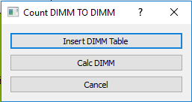

 | 2.點擊Calc DIMM運行程序，結果綠色為pass紅色為fail
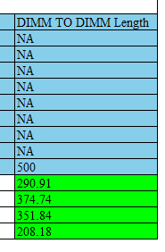

 | 新添加的模塊（20190912更新）

 | 功能作用

 | Update Topology按鈕實現對當前頁所有checklist表格的批量更新

實現1功能，當前頁面自動更新時，鼠標應選中除Topology以外的任何位置
Update Topology

用法：
 | 1.當前頁批量更新：
 | a. 鼠標點擊當前頁（例如 USB3.0 任意位置，topology表格開頭除外），然後點擊 Update Topology 按鈕，即可實現表格從第一個表往下依次自動更新

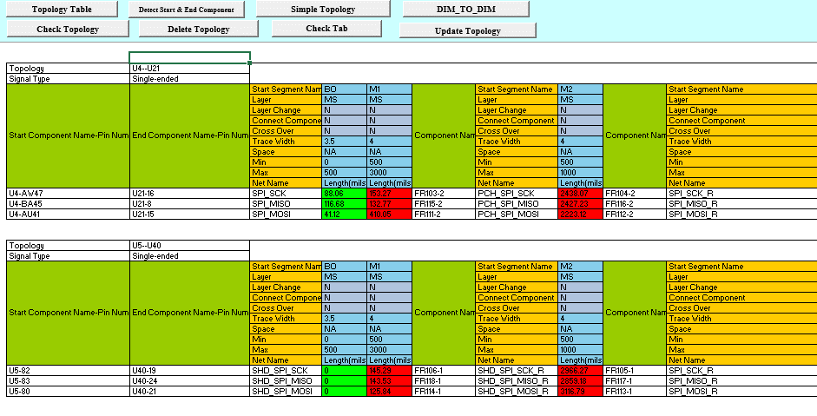

 | b. 表格會從第一個表格往下依次運行，若中途出現錯誤，會停止在錯誤表格
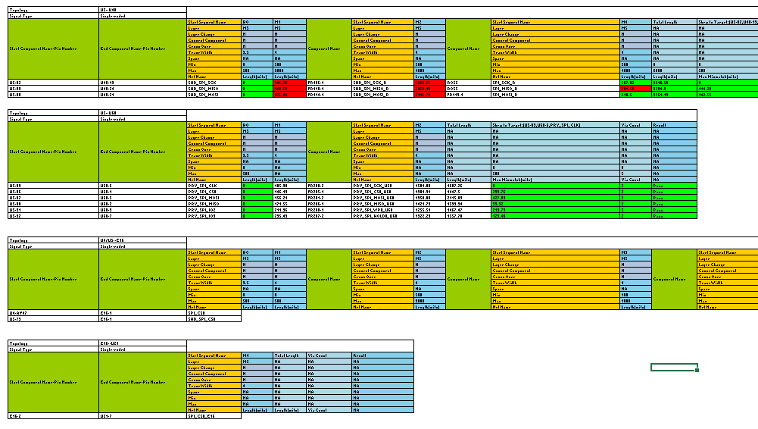

錯誤表格

 | c. 人工修改錯誤表格後，將鼠標選中錯誤表格的 Topology處，然後點擊 Update Topology按鈕，
 | 則軟件會從選中的表格開始向下更新，直到更新完當前頁所有表格

 |  |  | 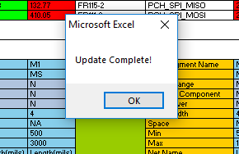 |  |  |  | 出現如左圖的提示框證明批量運行完畢，可以進行下一頁的操作

 | 新添加的功能

Netlist 表格修改

 | 背景：Allegro的報告可以導出所有差分信號線和大部分差分信號組，剩下未分組的差分信號線程序無法自動分組，所以需人工完成

 | 1.在 Netlist表格中新增了 Unmatched Differential Net List 欄位，用於程序自動寫入Allegro判斷為差分信號線但卻未分差分信號組的信號線
未分組的差分信號線（需人工分組後填入用戶自定義的差分信號組列）
人工分組後填入

用戶自定義的差分信號組
已分好的差分信號組

Cross over 與 Layer Change 功能增加

 | 背景：原先的checklist功能描述有cross over與layer change兩個功能 |  |  |  | （點此查看）
 | 實際只有layer change可用，並且未實現數字選擇功能，因此作出修改

 | Note: "Layer Change"和"Cross Over"可指定該段到第幾個換層or分岔點才停止

 | (語法:Y+數字, Ex: Y3表示到第三個換層or分岔點停止), Y和Y1為等效的設定

 | Y + 數字中的數字是按照未分段的最近的換層或分叉點為1開始計數的，如果數字超過實際最大的換層數或分叉數，默認為最後一個換層或分叉

